【参考】事業類型および成果指標
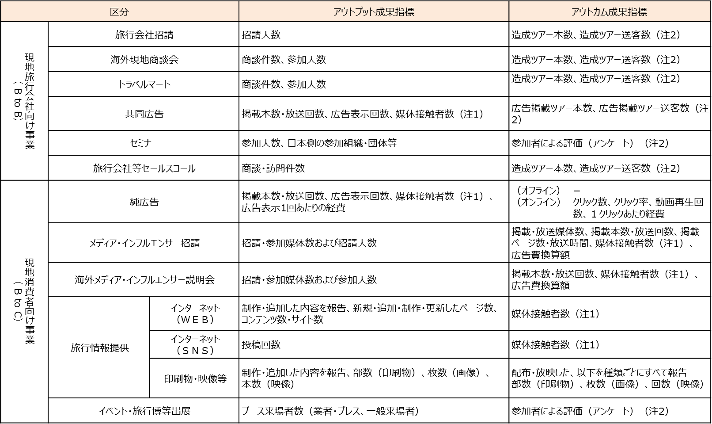
事業対象 | 個別事業区分 |  | 概要
現地旅行会社向け事業（BtoB） | 旅行会社招請 |  | ●海外の旅行会社等の関係者を国内に招請し、ツアー等造成・販売による送客を支援する事業。原則として、国内観光地の視察を伴う。 ●教育旅行に関連した教育機関関係者の招請を含む。
 | 海外現地商談会 |  | ●対象市場の旅行会社等の関係者（教育機関関係者を含む）を招集した商談会を対象市場で開催し、ツアー等造成・販売による送客を支援する事業。 （注）日本国内で行う商談会の場合は、「トラベルマート」を選択
 | トラベルマート |  | ●訪日ツアーの造成と訪日外国人旅行の拡大を図るために、海外の訪日旅行取扱旅行会社の責任者等を招請し、国内観光関係自治体や企業との商談会を日本国内で主催共催する事業。 （VJTM、東アジア・東南アジア商談会、ラグジュアリーショーケース等）
 | 共同広告 |  | ●旅行会社や航空会社等と連携し、海外において特定のツアー商品や路線等の広告を行い、訪日外国人送客数増加を目的とする。 ●航空会社等と費用分担して行う就航地PRなどの共同プロモーションやOTAとのタイアップ事業を含む。
 | セミナー（BtoB） |  | ●海外の旅行会社担当者等向けに、日本の観光地等に関した説明会等を対象市場や日本国内において開催する事業。（他社主催イベントへの参加も含む） ●旅行会社担当者の日本の観光地に対する認識が向上し、関連ツアーが積極的に販売されることを期待する。 （注）BtoCを対象とするセミナーについては、「イベント・旅行博等出展」を選択。 商談会を含む場合、海外開催は「海外現地商談会」、国内開催は「トラベル マート」を選択
 | 旅行会社等セールスコール |  | ●海外の旅行会社等を直接訪問し、国内観光地等に関した説明等を実施する事業。 ●旅行会社担当者の国内観光地の認識が向上し、関連ツアーが積極的に販売されることを期待する。

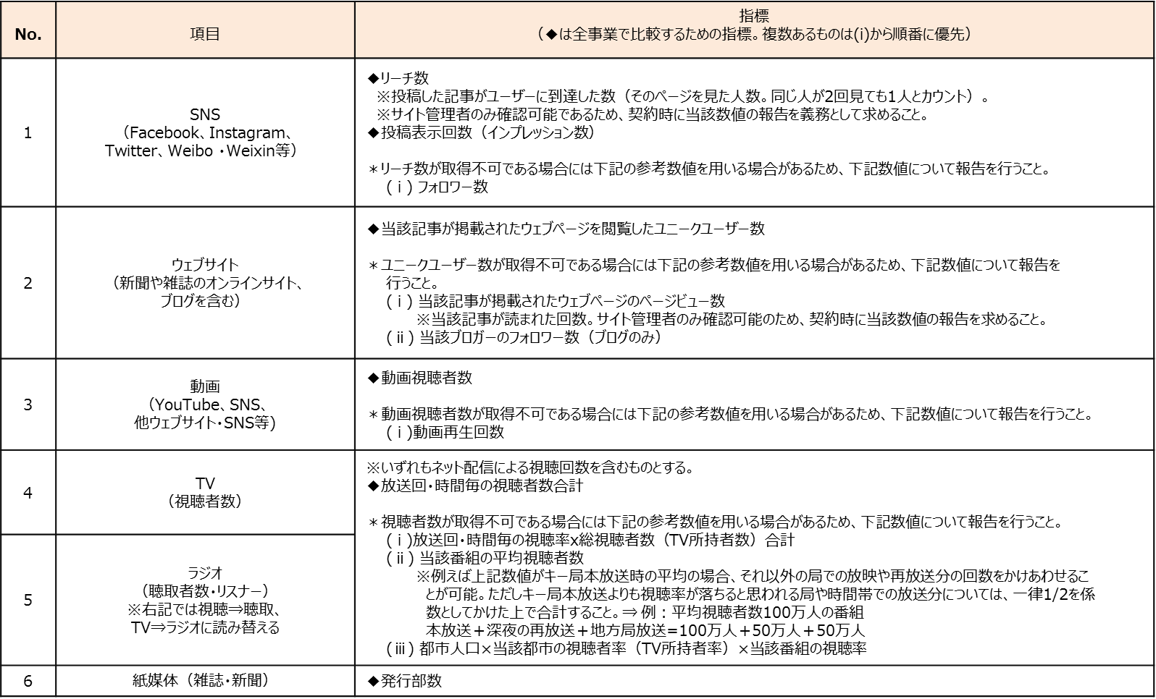
事業対象 | 個別事業区分 |  | 概要
現地消費者向け事業（BtoB） | 純広告（オフライン・オンライン） |  | ●国内観光地の広告宣伝を行う事業。 ●対象とする地域の認知度の向上とイメージアップを目的とする。 （注）当事業にて期間限定で情報発信を行うキャンペーンサイトの制作運営事業に ついては、「インターネット(WEB)」もしくは「インターネット(SNS)」を選択 【備考】 ※ 当事業によるキャンペーンサイト等への流入を図るために、当事業以外のアカウントによるブログやSNSに広告を掲載（純広告）する場合、事業予算をわけて両方の事業類型で登録することが望ましい。 ※ オフライン純広告については、オンラインと組み合わせる等により指標の計測ができることが望ましい。
 | メディア・インフルエンサー招請 |  | ●海外のメディア関係者及びインフルエンサー等を国内に招請し、海外での報道・情報発信を支援する事業。 ●国内観光地の視察し、観光地の認知度の向上とイメージアップにつながるテレビ番組や記事の制作を要請する。
 | 海外メディア・インフルエンサー説明会 |  | ●海外メディアを対象に訪日ツアーに関連した説明会を開催し、報道を期待する事業。 ●国内観光地の情報を提供し、認知度の向上とイメージアップにつながるテレビの放送、雑誌の掲載等を要請する。
 | 旅行情報提供 | インターネット（WEB） | ●期間限定の特設サイト（Webページ）制作・運営等 （注）WEB 制作は、単なる受入環境整備とならないよう、必ずWEB への誘導事業 （純広告等）とセットにすること（あくまでも当事業はプロモーション事業であり、受 入環境整備事業ではありません。）。 「資産」に該当しないものに限る。（キャンペーンサイトのような特設サイトを想定） 招請者による発信については「招請事業」を選択すること。いずれにも該当しない 場合は、「純広告」や「共同広告」を参照。
 |  | インターネット（SNS） | ●期間限定の特設のSNSページ制作・運営等 （注）「資産」に該当しないものに限る。招請者による発信については「招請事業」を選択すること。いずれにも該当しない場合は、「純広告」や「共同広告」を参照
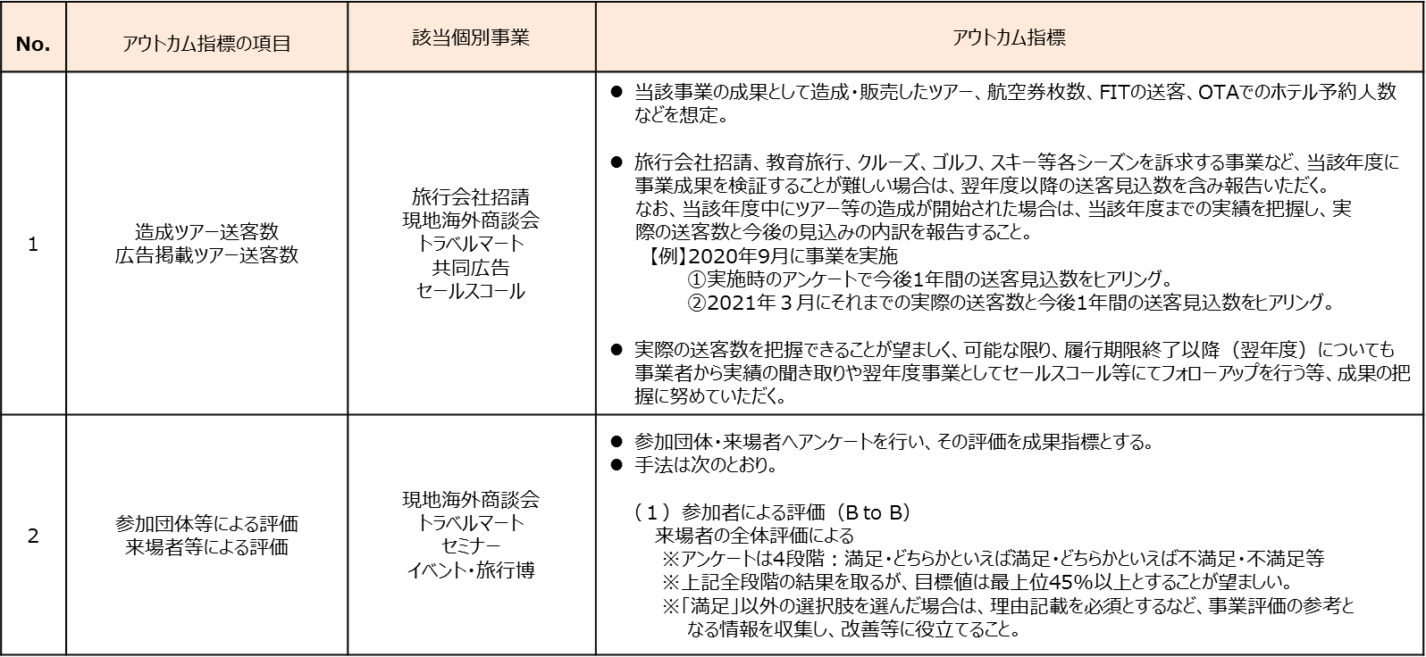
 |  | 印刷物・画像・映像 | ●主として海外での配布を目的としたパンフレット、ガイドブック、ビデオ等のツールを制作する事業。 ●国内観光地の情報を提供することで、認知度向上とイメージアップを目的とする。
 | イベント・旅行博等出展 |  | ●海外で開催されるイベント・旅行博等へ出展・参加する事業。（旅行フェア、BtoCセミナー、ネットワーキングイベント事業を含む） ●国内観光地の情報を提供することで、認知度の向上とイメージアップを目的とする。

